パーツ
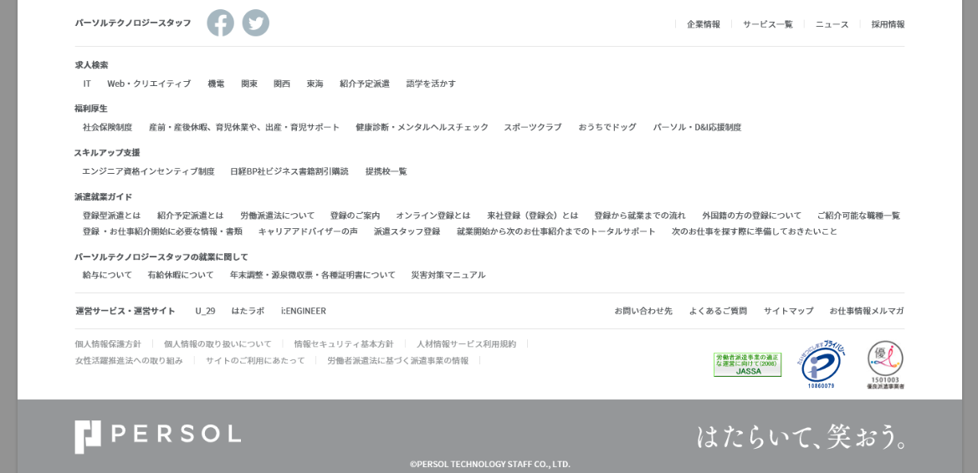
ヘッダー
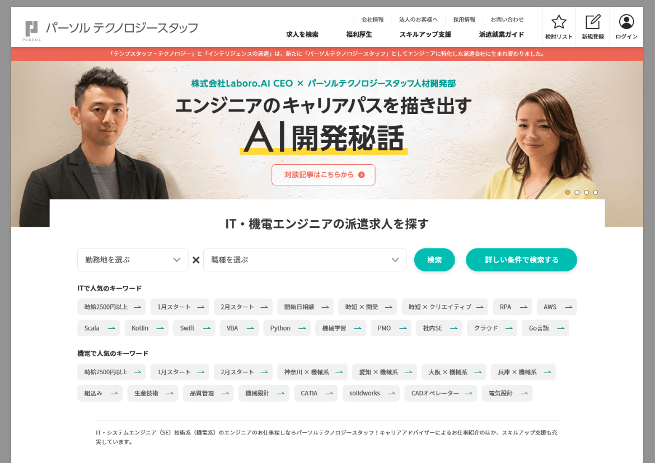

緊急のお知らせ
キービジュアル

求人検索のパーツ

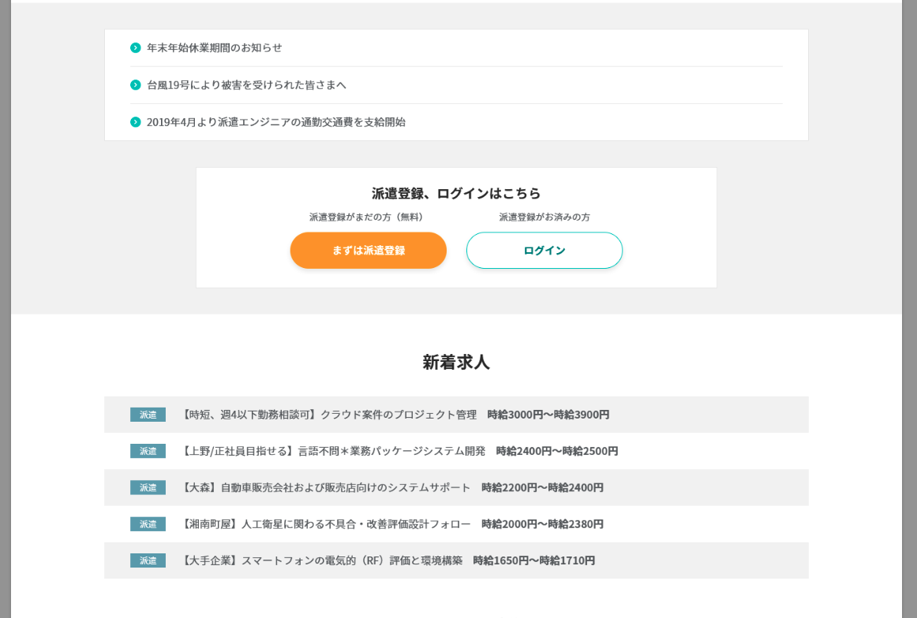
グレー背景のパーツ

新着求人

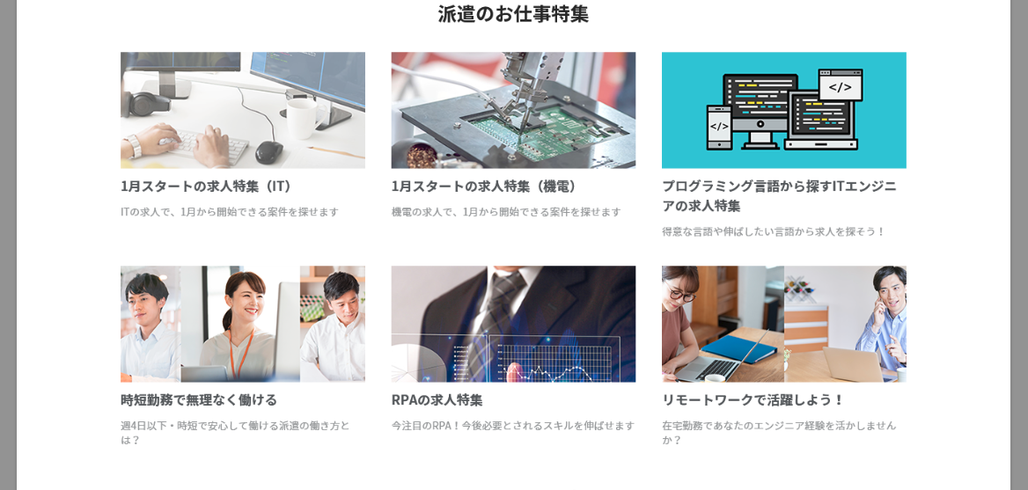
お仕事特集

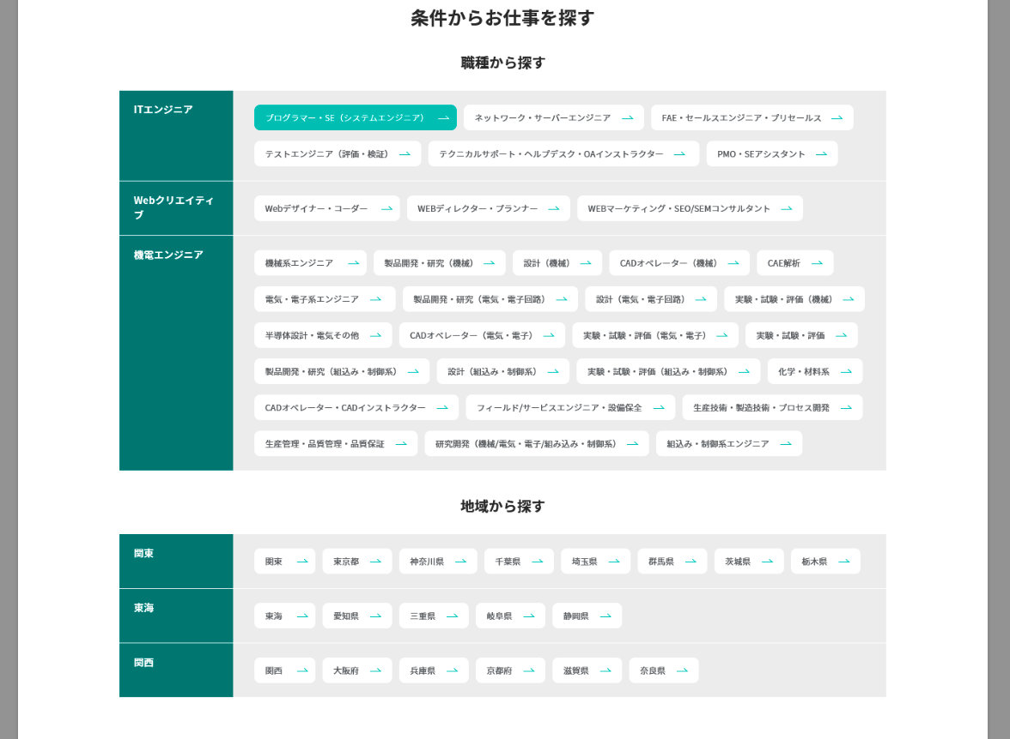
お仕事を探す

お知らせ
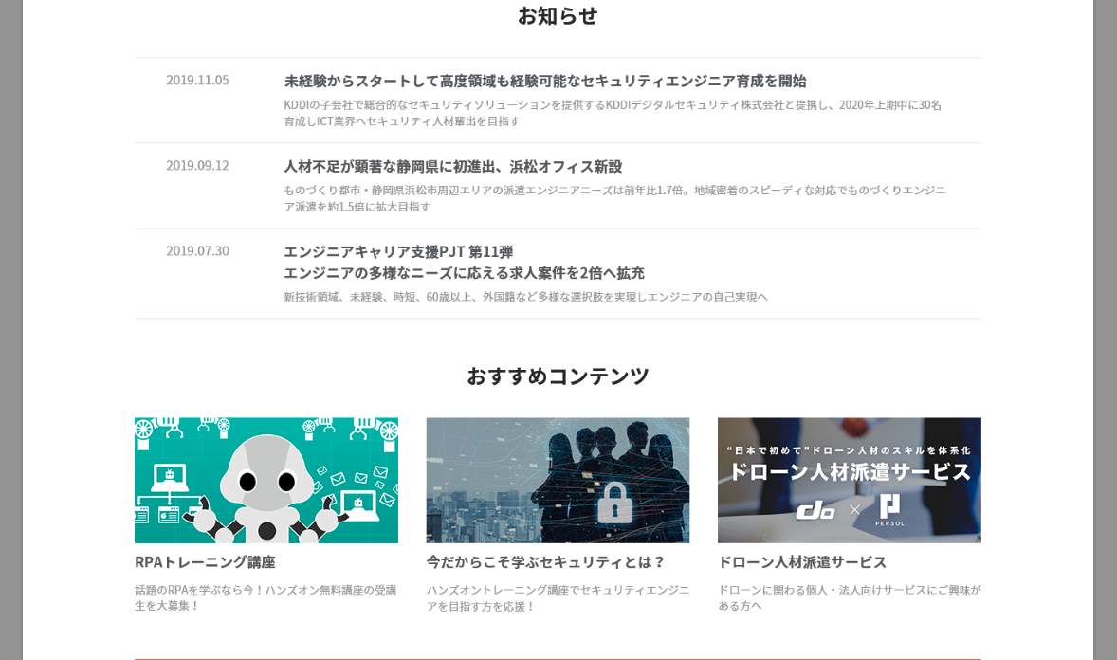

制作対象外

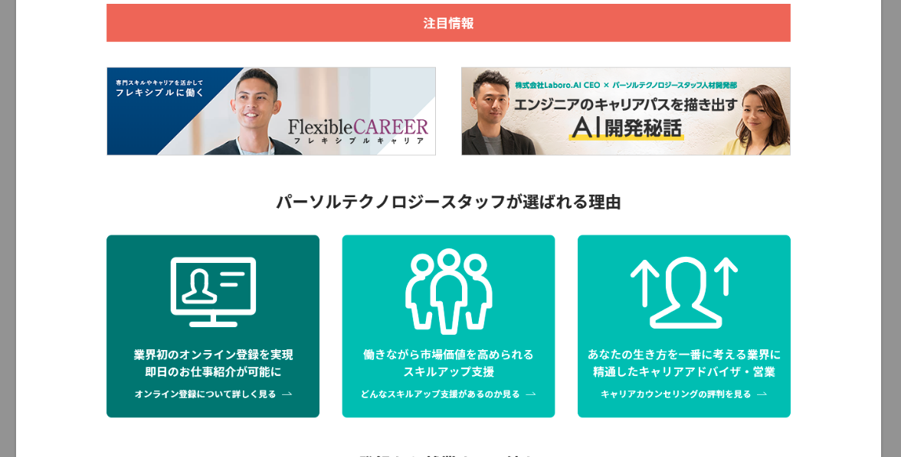
注目情報

理由

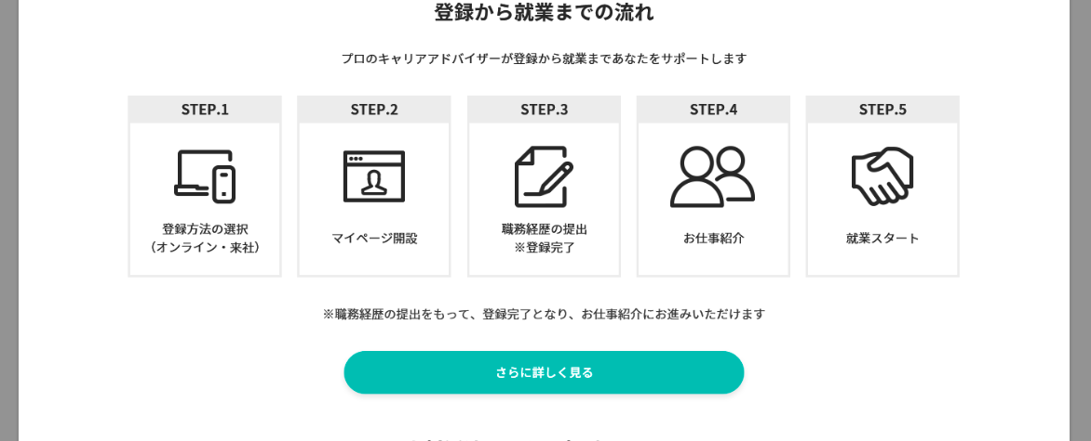
流れ

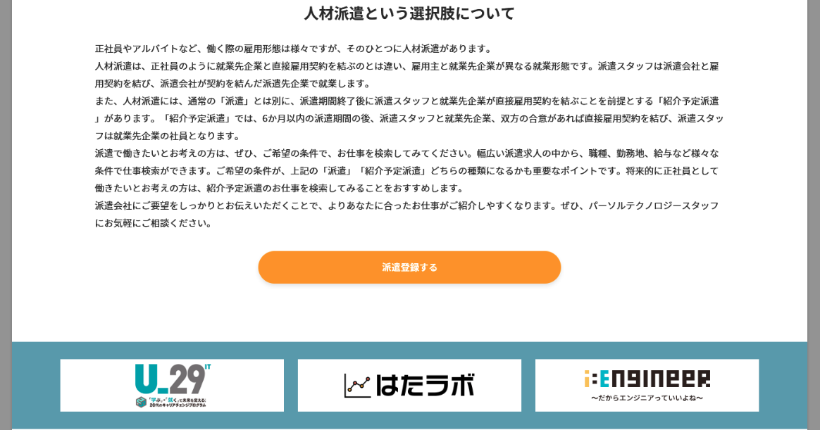
文言パーツ

バナー

フッター

Sheet1
ページ内コンテンツの基本構造 |  |  | KVから下～バナーの上までの範囲

一番外側の枠
width:100%(PC)
class="l-contents-wrap"

中身の枠
width:1200px(PC)class="l-section__inner"

外側の枠(背景色白)
width:100%(PC)
class="l-section"

中身の枠
width:1200px
class="l-section__inner"
外側の枠(背景色グレー)
width:100%(PC)
class="l-section l-section--gray"

共通パーツの探し方とclass名の付け方ガイド

 | 共通化できるもの
 |  | 見出し |  | コンポーネント
 |  | ボタン |  | コンポーネント
 |  | コンテンツ間マージン |  | プロジェクト
 |  | 見出し２ |  | コンポーネント

